关系图
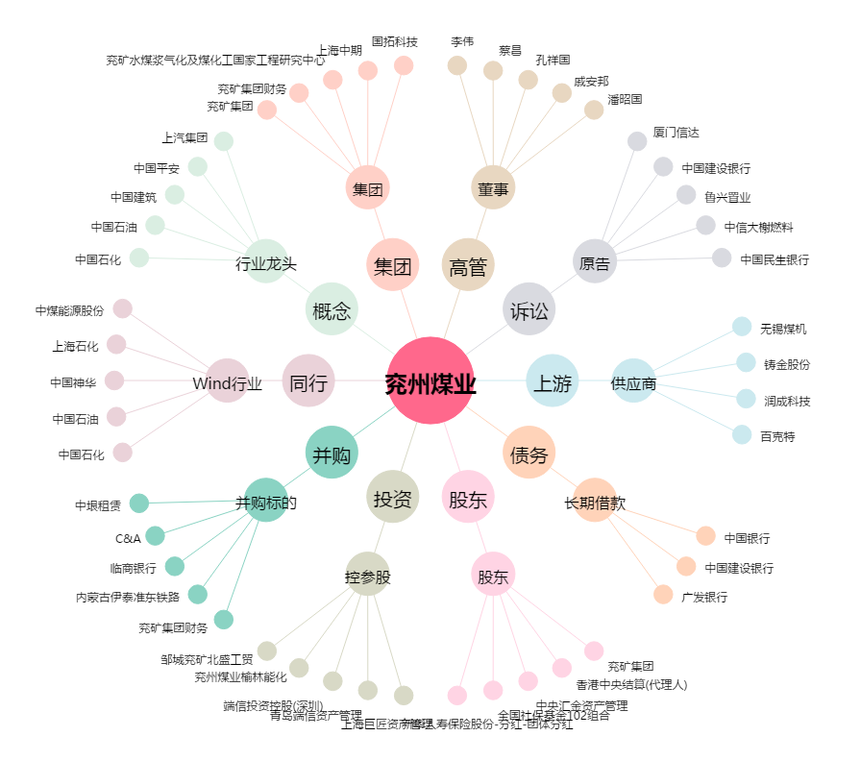
兖州煤业[600188.SH] - 关系概览图

